CAHIER EXPRESS
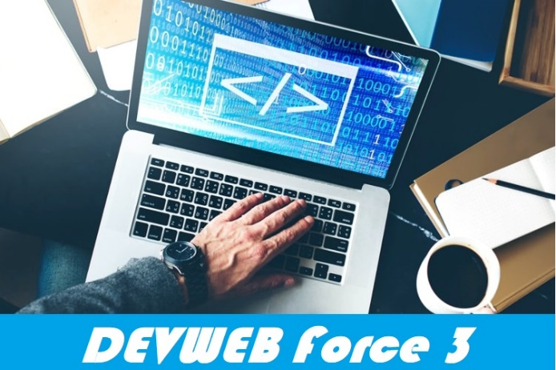
 |  |  | Nom du CLIENT :
 |  |  | POWERBANK
 |  |  | Mr Energiser Regis
 |  |  | 2bd Impasse des Jardins
 |  |  | 54290 CREVECHAMPS

18 Rue des developpeurs web
88000 EPINAL

 |  | Type client | Entreprise
 |  | Date de mise en ligne souhaitée | 2021-10-11
Responsable du projet |  | Virginie Gerardin Ley
Présentation de l'entreprise |  | Vente de batterie de secours pour portable

Résumé
Objectif du site |  | Vente en ligne et envoi en France
Objectif stratégique |  | Permettre la fidelisation et la visibilité via le net

 | THEMATIQUES | VALIDATION CLIENT | COMMENTAIRES
Le projet | Avez-vous un site ? | non
 | Hébergeur | non
 | Sauvegarde sur le site actuel? | oui
 | Nouveau projet | Creation

Domaines & Hébergements | Domaine principal du projet
 | Doit-on utiliser d'autres domaines ?
 | Doit-on transferer des domaines | non
 | Hebergement du projet
 | Option de sauvegarde

Maintenance | Contrat de maintenance annuel | non
 | Modification des pages existantes | non
 | Création de nouvelles rubriques ou sous rubriques | non
 | Site dynamique avec BDD | oui
 | Le client a dejà un blog existant | non

Emails | Avez-vous déjà un ou des emails? | oui
 | Rattachés au domaine? | non
 | Doit-on récupérer les emails? | non

Charte graphique | Avez-vous une charte graphique? | non | Construite avec le client
 | Charte du nouveau projet | Personnalisation | Questionnaire souhaits client OK

Caracteristiques du site | Type de site | Site -commerce
 | Nombre de page | 12+
 | Page d'acceuil | oui
 | Page contact | oui
 | Arborescense | oui
 | Type de document intégrable | oui
 | Contenu texte | oui
 | Elements graphiques (images) | oui
 | Elements vidéo | non
 | Document (pdf) | non
 | Page mentions légales/CGV | oui

Fonctionnalités (modules) | Blog | non
 | Mode maintenance | oui
 | RGPD | oui
 | Avis internautes | non
 | Statistiques | non

Navigation optimisée | Chrome | oui
 | Firefox | oui
 | Edge | oui
 | Safari | oui

Accés | Back Office administrateur | oui
 | Back office utilisateur | oui
 | Creation de compte client | oui
 | Agence web | non

Sécurité | Certificat SSL | oui

Vente en ligne | Virement | non
 | Inter-bancaire | oui | Paypal
 | Chéque | non
 | Carte cadeau | non

Demandes particulieres | Retrait produit en Clic and collecte | non

Communication | Newsletter | non
 | Google map | non
 | Fiche Google Mybusiness | non
 | Réseaux sociaux | oui | facebook

DEVIS

 |  |  |  |  |  |  | Devis N° :

 |  |  |  |  |  |  | CLIENT :

 |  | Date : |  | 2021-10-11

 |  | Date de validite : |  | 2021-11-10

DEVIS

Ref | Designation | Qte |  | P.U HT en euro | % remise | Montant remise | Montant HT | TVA | Montant TVA
902 | Site E-commerce | 1 |  | 2249 | 3% | -67.47 € | 2,316.47 € | 20% | 463.29 €
903 | Responsive design | 1 |  | 280 | 0% | 0.00 € | 280.00 € | 6% | 16.80 €

 |  |  |  |  |  |  | Total HT |  | Total TVA
TVA non applicable, Art. 293B du CGI |  |  |  |  |  |  | 2,596.47 € |  | 480.09 €

 |  |  |  | TOTAL TTC |  |  | 3,076.56 € |  | Euros

Accompte à la signature : |  | 50% | 1,538.28 € | Euros
A la mise en ligne : |  | 50% | 1,538.28 € | Euros

Mode de reglement :
 | Par chèque à l ordre de :
 | Par virement bancaire :
 |  |  |  |  |  | Fait, a |  | le, / / 2021
 |  |  |  |  |  | Cachet : |  | Signature :

 |  |  |  |  |  | Signature precede de la mention : "lu et approuvée"

Plannification


 |  | N° CLIENT
 |  | TYPE DE SITE
 |  | DATE DEBUT DE PROJET | 2021-02-25
 |  | DATE FIN DE PROJET

Validation et Plannification
 | Validation | Date prévisionnelle | Date de réalisation
Signature contrat |  | 2021-02-25 | 2021-02-25
1er acompte client |  | 2021-02-25 | 2021-02-25
Choix Technologie |  | 2021-02-25 | 2020-03-01
Install WP |  | 2021-03-01 | 2020-03-02
Install modules |  | 2021-02-25 | 2020-03-03
Mise en place SSL |  | 2021-02-25 | 2020-03-04
Paramétrage CMS |  | 2021-02-25 | 2020-03-05
Créer une BDD |  | 2021-02-25 | 2020-03-06
créer des comptes (admin, visiteur, etc.) |  | 2021-02-25 | 2020-03-07
newletter |  | 2021-02-25 | 2020-03-08
Gérer la compatibilité W3C et navigateurs |  | 2021-03-11 | 2020-03-09
mailing |  | 2021-02-25 | 2020-03-10
Faire un plan du site (arborescence) |  | 2021-02-25 | 2020-03-11
Créer une page d'accueil |  | 2021-02-25 | 2020-03-12
Créer des rubriques (cf plan du site) |  | 2021-03-16 | 2020-03-13
Créer des pages (cf plan du site) |  | 2021-02-25 | 2020-03-14
Intégrer les médias |  | 2021-02-25 | 2020-03-15
Ajouter des outils stats |  | 2021-02-25 | 2020-03-16
Le SEO |  | 2021-02-25 | 2020-03-17
Ajouter un formulaire de contact |  | 2021-02-25 | 2020-03-18
Ajouter un formulaire d'inscription au site (clients/membres) |  | 2021-02-25 | 2020-03-19
Phase de test |  | 2021-02-25 | 2020-03-20
Ajustement |  | 2021-02-25 | 2020-03-21
Remise du site au client (avec accés) |  | 2021-02-25 | 2020-03-22
Optimisation /referencement |  | 2021-02-25 | 2020-03-23
 |  | 2021-02-25 | 2020-03-24
Solde réglement client |  | 2021-02-25 | 2020-03-25

 | Types de compte | Validation
 | Admin
 | Visiteur
 | Membre
 | Modérateur

 | Modules | Choix
 | Yoast SEO
 | Akismet
 | WP Rocket
 | Imagify
 | Social Warfare
 | Redirection
 | TablePress
 | Duplicator
 | Elementor
 | iThemes security
 | Updraft plus
 | ManageWP Worker
 | MonsterInsights
 | User Switching
 | MailChimp for WP
 | Coming Soon Page, Maintenance Mode & Landing Pages by SeedProd
 | Admin columns
 | Ultimate Addons for Gutenberg
 | Relevanssi
 | WP-PageNavi

 | Really Simple SSL

Pages | Validation
Accueil
Page 2
Page 3
Page 4
Page 5
Page 6
Page 7
Page 8
Page 9
Page 10

